Escudo Parte 1
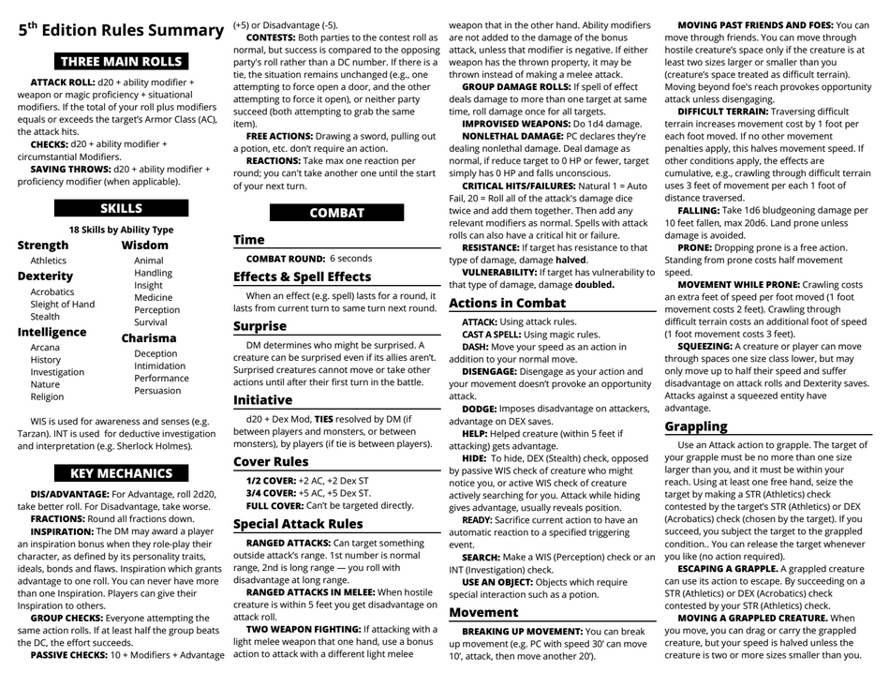
Rolagens, Pericias e Combate

Escuto Parte 2
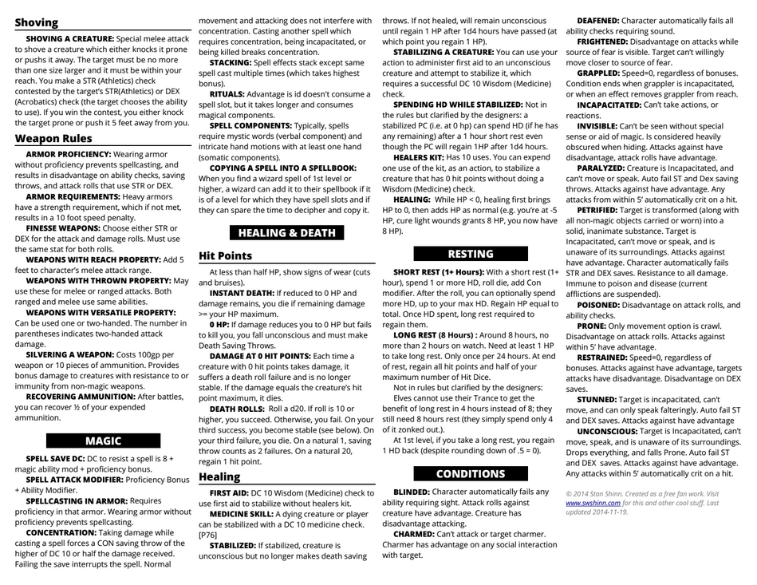
Armas, Magias, Danos e Curas

XP
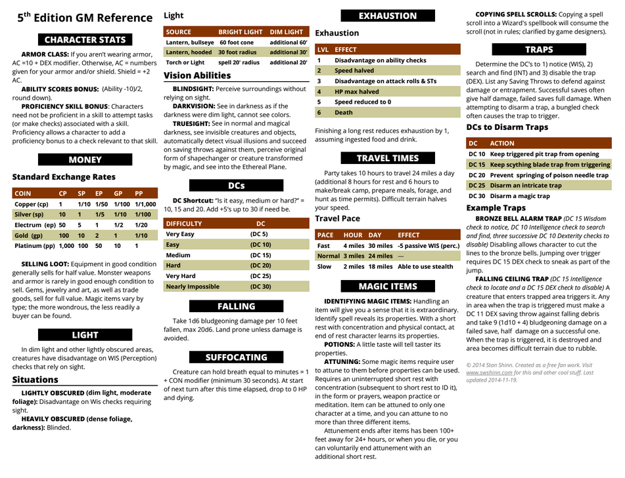
Infor. Ao Mestre e XP

